キャラシート
キャラクター名 |  |  |  |  |  |  | ＰＬ名 |  |  | 次回セッション |  |  |  | ※先にこちらの欄を入力する事で左欄にある程度数値が自動反映されます
笹木近衛 |  |  |  |  |  |  | Imaji |  |  | 次回状態 |  | － |  |  |  |  |  |  |  |  |  | 基礎技能値 |  |  | 運ボーナス | 基礎技能値 |  |  | 運ボーナス
 |  |  |  |  |  |  |  |  |  | 持ち越し因子ダイス |  | － |  |  | →手入力 |  | →選択入力 |  | →自動反映 |  | →反映結果 | 力技 |  | 8 | -2 | 隠密 |  | 17 | -2
性別 |  | 年齢 |  | 身長 |  | 容姿 | カルマ |  |  | 崩壊深度 |  | － |  |  |  |  |  |  |  |  |  | 威圧 |  | 6 | -2 | 俊敏 |  | 6 | -2
男性 |  | 22 |  | 178 |  | Ｂ | 寵愛【アイドル】 |  |  | 後遺症 |  | － |  | ▼ステータス計算 |  |  |  |  |  |  |  | 観察眼 |  | 18 | -2 | 話術 |  | 26 | -2
職業 |  | 何でも屋 |  |  |  |  | 所属 | フリーランス |  | － |  | － |  | 能力タイプ |  | トランサー |  | 身体タイプ |  | ナチュラル |  | 察知 |  | 9 | -2 | 読心 |  | 16 | -2
 |  |  |  |  |  |  | 在住エリア | 中層【ミズガルズ】 |  | － |  | － |  | 基礎パラメーター |  |  |  |  |  |  | 総パラ | 知識 |  | 24 | -2 | 閃き |  | 8 | -2
 |  |  |  |  |  |  |  |  |  |  |  |  |  |  | 基礎pt | フリーpt | 計① | 能力者付与pt | ノーマル付与pt | 身体付与pt | ①＋② | 技術 |  | 24 | -2 | 幸運 |  | 4 | -2
能力タイプ | トランサー |  | 身体タイプ | ナチュラル |  |  | ライフパス |  |  |  |  |  |  | 筋力 | 4 | -2 | 2 | 2 |  | 0 | 4
 |  |  |  |  |  |  | ライフ＆ライフ |  | 喪失 | スタンス |  | 偏屈 |  | 耐久 | 4 | -2 | 2 | 0 |  | 0 | 2
 |  |  |  |  |  |  |  |  | 孤独 | トゥルー |  | 慈愛 |  | 知力 | 4 | 8 | 12 | 0 |  | 0 | 12 | パラメーター基準値
ＳＰＥ | 悪運 |  | 活性タイプ | 反応型 |  |  | キャライメージ |  |  |  |  |  |  | 精神 | 4 | 0 | 4 | 0 |  | 1 | 10 | 無能 | 貧弱 | 常人 |  | 秀才 |  | 達人 | 天才
 |  |  |  |  |  |  | 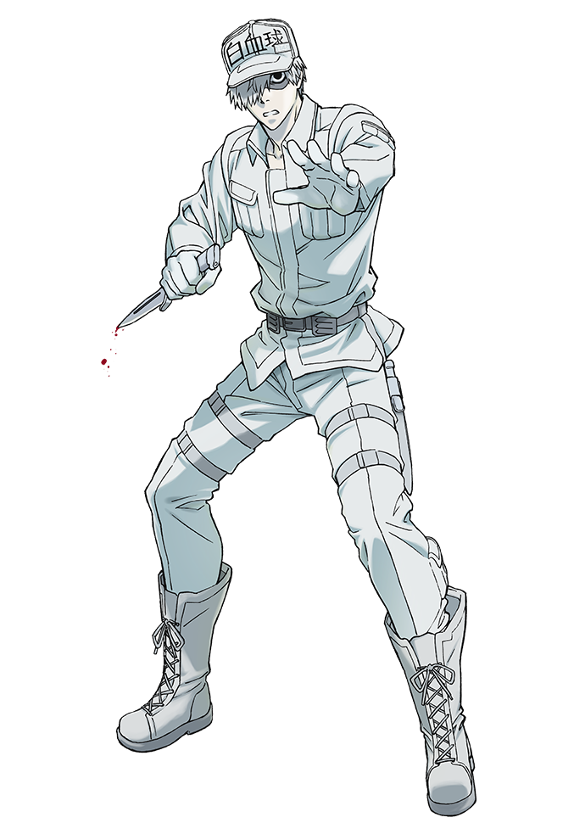 |  |  |  | 探索技能 |  | ＳＰＥ補正 | 器用 | 4 | 10 | 14 | 0 |  | 0 | 14 | 1～２ | ３～４ | ５～９ |  | １０～１３ |  | １４～１７ | １８～
 |  |  |  |  |  |  |  |  |  |  | 力技 | 3 |  | 敏捷 | 4 | -2 | 2 | 1 |  | 0 | 3
ステータス |  |  |  | パラメーター |  |  |  |  |  |  | 威圧 | 2 |  | 運 | 4 | -2 | 2 | 0 |  | 0 | 2
HP |  | 10 |  | 筋力 |  | 4 |  |  |  |  | 観察眼 | 8 |  | 計 | 28 | 10 | 38 | 3 | 0 | 1 | 47 | 運ボーナス
 |  |  |  | 耐久 |  | 2 |  |  |  |  | 察知 | 3 |  |  | 0 | 0 |  | 0 | 3 | 0 |  | 運１～２ |  | ― |  |  | 基礎技能値－２
PP |  | 22 |  | 知力 |  | 12 |  |  |  |  | 知識 | 11 |  |  | ↑フリーpt入力計↑ 計①がゼロ以下はＮＧ |  |  | ↑身体・能力タイプｐｔ↑ ノーマルは手入力 |  |  |  | 運３～４ |  | ― |  |  | 基礎技能値－１
 |  |  |  | 精神 |  | 10 |  |  |  |  | 技術 | 11 |  |  |  |  |  |  |  |  |  | 運５～９ |  | ― |  |  | ―
暴走率 |  | 18％ |  | 器用 |  | 14 |  |  |  |  | 隠密 | 7 |  |  |  |  |  |  |  |  |  | 運１０～１３ |  | ― |  |  | 基礎技能値+１
 |  |  |  | 敏捷 |  | 3 |  |  |  |  | 俊敏 | 2 |  | キャラ特性付与パラメーター |  |  |  |  |  | キャラpt | 5 | 運１４～１７ |  | 命中・回避判定ダイス＋１Ｄ６ |  |  | 基礎技能値+２
防御力 |  | 1 |  | 運 |  | 2 |  |  |  |  | 話術 | 12 |  | キャラ特性 | 達観 | 諦観 | 人生観 |  |  |  | 計② | 運１８～２０ |  | 命中・回避判定ダイス＋１Ｄ６ |  |  | 基礎技能値+３
 |  |  |  |  |  |  |  |  |  |  | 読心 | 7 |  | 筋力 |  |  |  |  |  |  | 0
精神抵抗 |  | 5 |  | 能力精度 |  | 12 |  |  |  |  | 閃き | 3 |  | 耐久 |  |  |  |  |  |  | 0
 |  |  |  |  |  |  |  |  |  |  | 幸運 | 1 |  | 知力 |  |  |  |  |  |  | 0
行動値 |  | 5 |  | 発動スペック |  | 3 |  |  |  |  | キャラ特性 |  |  | 精神 | 2 | 2 | 1 |  |  |  | 5 | ◆ 探索技能補足説明 ◆
 |  |  |  |  |  |  |  |  |  |  | 達観 |  |  | 器用 |  |  |  |  |  |  | 0
 |  |  |  |  |  |  |  |  |  |  | 諦観 |  |  | 敏捷 |  |  |  |  |  |  | 0 | 技能名 |  | 説明
命中・回避 |  |  |  | 攻撃力 |  |  |  |  |  |  | 人生観 |  |  | 運 |  |  |  |  |  |  | 0 | 力技 |  | 物を動かす、ドアを破るなど、力で物事を突破する際に必要な判定技能。
ＳＳ | 12 | ＋1Ｄ６ |  | 格闘 | 1Ｄ６ | ＋0 |  |  |  |  | 0 |  |  | 消費pt | 2 | 2 | 1 | 0 | 0 | 0 | 5 | 観察眼 |  | 物事・現場を観察し、何かに気づけるかどうかの判定技能。
 |  |  |  |  |  |  |  |  |  |  | 0 |  |  |  |  |  |  |  |  |  | 0 | 閃き |  | 推理・考察時に何かを思い付けるかどうかの判定技能。
命中力 | 15 | ＋1Ｄ６ |  | 武器 | 1Ｄ６ | ＋0 |  |  |  |  | 0 |  |  | 攻撃力取得 1D6/3点 固定値１/1点 点移行/2点 |  |  |  |  |  |  |  | 察知 |  | 突然の出来事・気配等に反応できるか・気づけるかどうかの判定技能。
 |  |  |  |  |  |  |  |  |  |  | 睡眠回復量 |  |  |  |  |  |  |  |  |  |  | 知識 |  | 物事・情報・使用方法などについて知っているかどうかの判定技能。
回避力 | 9 | ＋1Ｄ６ |  | 能力 | 5Ｄ６ | ＋0 |  |  |  |  | ＨＰ＆ＰＰ回復量 |  | 0 +２Ｄ６ | 取得結果 |  |  |  | 取得点 |  |  |  | 技術 |  | 機械を修理する、鍵開けを行うなど、技術を要求される場合の判定技能。
 |  |  |  |  |  |  |  |  |  |  | 暴走率回復量 |  | 3 +２Ｄ６ |  |  |  |  | 格闘点 | 武器点 | 能力点 |  | 隠密 |  | 身を隠す、対象を追跡する、物を隠す際の判定技能。
 |  |  |  |  |  |  |  |  |  |  |  |  |  |  |  | 取得ダイス | 取得固定値 | 0点 | 0点 | 0点 | 移行結果 | 俊敏 |  | 逃げる、対象を追いかける、高所からの着地ができるかなどの判定技能。
アイテム |  |  |  |  |  |  | 能力名 |  |  |  |  |  |  | 格闘攻撃 |  | 1Ｄ６ |  | 2 | 2 |  | 3 | 威圧 |  | 強制的に対象を従わせる、威嚇などで黙らせるなどに必要な判定技能。
特殊武装 |  |  | 消費アイテム／アタッチメント |  |  | 所持品 | 有為転変 |  |  |  |  |  |  | 武器攻撃 |  | 1Ｄ６ |  |  | 3 |  | 3 | 話術 |  | 説得・言いくるめ・交渉など、話術が必要な際の判定技能。
－ |  |  | マグタフＥＸ 【因子１】 |  |  |  |  |  |  |  |  |  |  | 能力攻撃 |  | 5Ｄ６ | ＋0 |  | 4 | 13 | 15 | 読心 |  | 対象が嘘をついているかなど、相手の心情を察する判定技能。
－ |  |  | マグタフＥＸ 【因子１】 |  |  |  |  |  |  |  |  |  |  |  |  | ↑数値のみ入力でＯＫ |  | ▼ ▼ ▼ ▼ |  |  |  | 幸運 |  | 運が試される際の判定技能。
－ |  |  | マグタフＥＸ 【因子１】 |  |  |  | 能力説明 |  |  |  |  |  |  |  |  |  |  | ↓ 移行取得結果 ↓
－ |  |  | 煙幕 【因子１】 |  |  |  | 触れている物体の柔剛を変化させる能力 触れて柔化した物体は放って置くと流れ落ち球体に纏まろうとする 柔化した大雑把に形状を変える事が出来き、剛化により形状を固定出来る 質量は変化しない |  |  |  |  |  |  |  |  |  |  | 格闘点 | 武器点 | 能力点 |  | ■ 技能判定 目安表 ■
－ |  |  | 煙幕 【因子１】 |  |  |  |  |  |  |  |  |  |  |  |  |  | 移行結果 | 3点 | 3点 | 15点 |  | 技能判定値 | 技能ランク |  |  | 難易度 | Ｎ | Ｈ | Ｓ
－ |  |  | － |  |  |  |  |  |  |  |  |  |  |  |  |  | 残り点 | 0点 | 0点 | 0点 |  |  |  |  |  | 技能ランク | ＡＥなし ノーマル目標 | コンセLv.5 難易度ハード | コンセLv.10 スーパーハード
－ |  |  | －
－ |  |  | － |  |  |  |  |  |  |  |  |  |  | ステータス |  |  |  |  |  |  |  | 1～２ | 【 無能レベル 】誰もができて当然 |  |  | Ｅ | ４～５ | ９～１０ | １４～１５
－ |  |  | － |  |  |  |  |  |  |  |  |  |  |  | パラ依存 | コンディション |  | 特化補正 | ＳＰＥ補正 | その他補正 | 計 | ３～４ | 【 貧弱レベル 】簡単にできる範囲 |  |  | Ｄ | ６～７ | １１～１２ | １６～１７
－ |  |  | － |  |  |  |  |  |  |  |  |  |  | HP | 10 |  |  | ― | ― |  | 10 | ５～８ | 【 常人レベル 】普通の人なら可能 |  |  | Ｃ | ８～１１ | １３～１６ | １８～２１
－ |  |  | ※アタッチメント欄 |  |  |  |  |  |  |  |  |  |  | PP | 22 |  |  | 0 |  |  | 22 | ９～１１ | 【 秀才レベル 】得意な人の範囲 |  |  | Ｂ | １２～１４ | １７～１９ | ２２～２４
－ |  |  | ※アタッチメント欄 |  |  |  |  |  |  |  |  |  |  | 暴走率 | 18 | ― | ― | ― | ― |  | 18 | １２～１４ | 【 達人レベル 】プロレベル |  |  | Ａ | １５～１７ | ２０～２２ | ２５～２７
キャラクター説明・補足 |  |  |  |  |  |  |  |  |  |  |  |  |  | 防御力 | 1 | ― | ― | 0 | ― |  | 1 | １５～ | 【 天才レベル 】常人では達成困難 |  |  | Ｓ | １８～ | ２３～ | ２８～
今日より先のことは何も決めないんだ |  |  |  |  |  |  |  |  |  |  |  |  |  | 精神抵抗 | 5 | ― | ― | ― | ― |  | 5
 |  |  |  |  |  |  |  |  |  |  |  |  |  | 行動値 | 5 | ― | ― | ― | ― |  | 5
 |  |  |  |  |  |  |  |  |  |  |  |  |  | SS | 12 | ― | ― | ― | ― |  | 12
ユグラドシルには自ら望んでやってきた 先を決定できるものは自らの能力以外何もないと知っている いかなる場合においても自らの生き方を崩さないためまともな職に就けていなかった 幸運にも彼の生活を見かねた小さな何でも屋の社長に拾われ従業員になった |  |  |  |  |  |  |  |  |  |  |  |  |  | 命中 | 15 | ― | ― | 0 | ― |  | 15
 |  |  |  |  |  |  |  |  |  |  |  |  |  | 回避 | 9 | ― | ― | 0 | ― |  | 9
 |  |  |  |  |  |  |  |  |  |  |  |  |  | 能力精度 | 12 | ― | ― | ― | ― |  | 12
 |  |  |  |  |  |  |  |  |  |  |  |  |  | 発動スペック | 3 | ― | ― | 0 |  |  | 3

 |  |  |  |  |  |  |  |  |  |  |  |  |  | 攻撃力取得点
 |  |  |  |  |  |  |  |  |  |  |  |  |  |  |  | 主攻撃値 | 補助攻撃値 | 能力ボーナス |  | 取得点
 |  |  |  |  |  |  |  |  |  |  |  |  |  | 格闘取得点 |  | 4 | 1 |  |  | 2点
 |  |  |  |  |  |  |  |  |  |  |  |  |  | 武器取得点 |  | 8 | 10 |  |  | 9点
 |  |  |  |  |  |  |  |  |  |  |  |  |  | 能力取得点 |  | 12 | 6 | 4 |  | 13点

